팀별매출현황
팀별 매출 현황

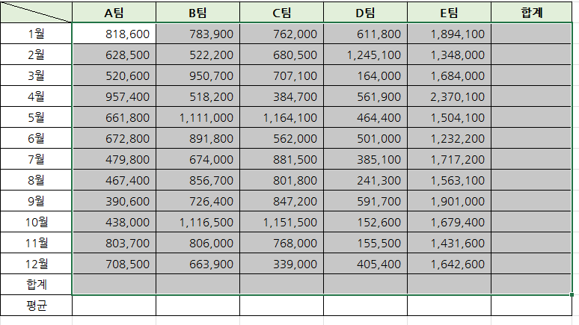
 | A팀 | B팀 | C팀 | D팀 | E팀 | 합계 | 월별 최고 매출 합계 | 4,905,400
1월 | 818,600 | 783,900 | 762,000 | 611,800 | 1,894,100 | 4,870,400 | 월별 최소 매출 합계 | 3,759,400
2월 | 628,500 | 522,200 | 680,500 | 1,245,100 | 1,348,000 | 4,424,300
3월 | 520,600 | 950,700 | 707,100 | 164,000 | 1,684,000 | 4,026,400
4월 | 957,400 | 518,200 | 384,700 | 561,900 | 2,370,100 | 4,792,300
5월 | 661,800 | 1,111,000 | 1,164,100 | 464,400 | 1,504,100 | 4,905,400
6월 | 672,800 | 891,800 | 562,000 | 501,000 | 1,232,200 | 3,859,800
7월 | 479,800 | 674,000 | 881,500 | 385,100 | 1,717,200 | 4,137,600
8월 | 467,400 | 856,700 | 801,800 | 241,300 | 1,563,100 | 3,930,300
9월 | 390,600 | 726,400 | 847,200 | 591,700 | 1,901,000 | 4,456,900
10월 | 438,000 | 1,116,500 | 1,151,500 | 152,600 | 1,679,400 | 4,538,000
11월 | 803,700 | 806,000 | 768,000 | 155,500 | 1,431,600 | 3,964,800
12월 | 708,500 | 663,900 | 339,000 | 405,400 | 1,642,600 | 3,759,400
합계 | 7,547,700 | 9,621,300 | 9,049,400 | 5,479,800 | 19,967,400 | 51,665,600 |  |  | 위와 같이 빈칸까지 포함해서 드래그하고 [자동 합계]
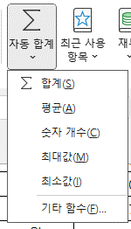
평균 | 628,975 | 801,775 | 754,117 | 456,650 | 1,663,950 | 4,305,467

 |  |  |  |  |  |  | [자동 합계] 기능은 sum 말고도 다양한 기능을 지원한다.

